作業の流れ的な
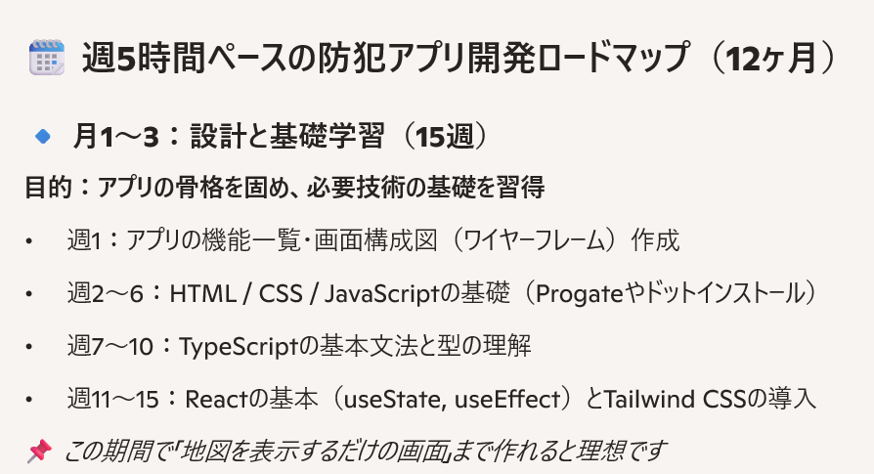
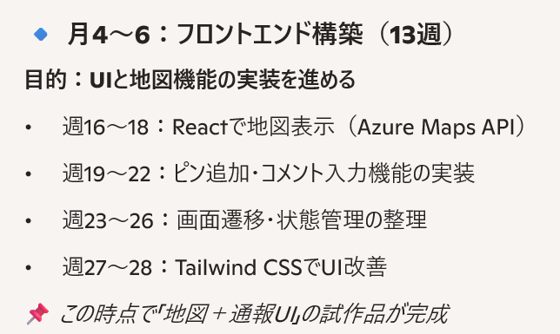
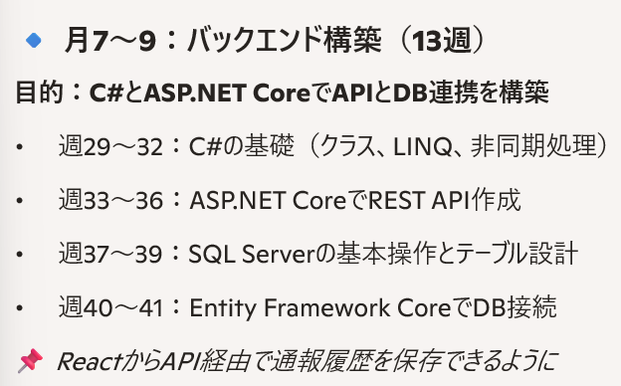
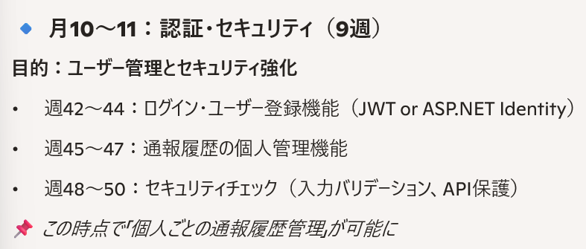
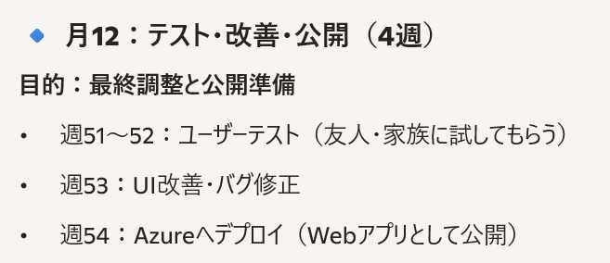
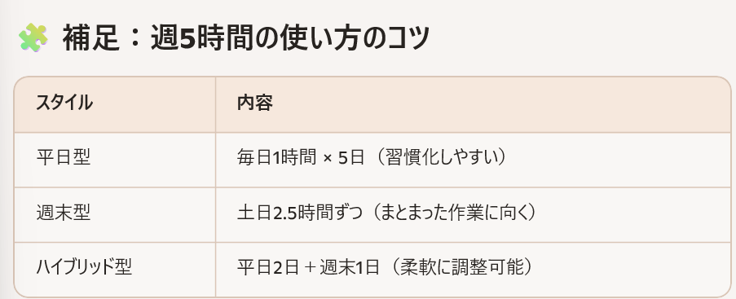
作業タイトル |  |  | 作業者 | 編集日

 | 🌟作業項目
 | 1 | 実際の作業の流れ

 | 1 | 実際の作業の流れ

 | 1-1 | ※少し細かい学習のロードマップ

 | 1-2 | おそらくこちらが本チャンの学習ロードマップ？

